UI command list
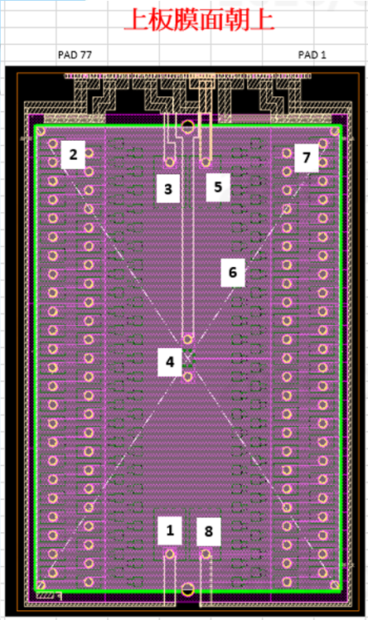
MCU 版本 | "614B-261001-225-T00-GS0"
FPGA 版本 | "0x971F"
tiem | 指令原形 | 回傳值 | 輸入參數 | 參數 | 功能說明
1 | void UI_TP_Z1_Control(uint8_t value) | - | Yes | 設定 TP Zone 1 輸出狀態 : value：0 = 不輸出。 1 = 輸出。
2 | void UI_TP_Z2_Control(uint8_t value) | - | Yes | 設定 TP Zone 2 輸出狀態 : value：0 = 不輸出。 1 = 輸出。
3 | void UI_TP_Z3_Control(uint8_t value) | - | Yes | 設定 TP Zone 3 輸出狀態 : value：0 = 不輸出。 1 = 輸出。
4 | void UI_TP_Z4_Control(uint8_t value) | - | Yes | 設定 TP Zone 4 輸出狀態 : value：0 = 不輸出。 1 = 輸出。
5 | void UI_TP_Z5_Control(uint8_t value) | - | Yes | 設定 TP Zone 5 輸出狀態 : value：0 = 不輸出。 1 = 輸出。
6 | void UI_TP_Z6_Control(uint8_t value) | - | Yes | 設定 TP Zone 6 輸出狀態 : value：0 = 不輸出。 1 = 輸出。
7 | void UI_TP_Z7_Control(uint8_t value) | - | Yes | 設定 TP Zone 7 輸出狀態 : value：0 = 不輸出。 1 = 輸出。
8 | void UI_TP_Z8_Control(uint8_t value) | - | Yes | 設定 TP Zone 8 輸出狀態 : value：0 = 不輸出。 1 = 輸出。
9 | void UI_TP_ZoneAll_Control(uint8_t value) | - | Yes | 設定 TP all Zone 輸出狀態 : value：0 = 不輸出。 1 = 輸出。
10 | void UI_TP_ZoneStatus_Check(void) | 字串 | - | - | 回傳字串表示各Zone開啟狀態，範例如下: //========== Zone 1 = OFF Zone 2 = OFF Zone 3 = OFF Zone 4 = ON Zone 5 = OFF Zone 6 = OFF Zone 7 = OFF Zone 8 = OFF //==========

